中期
TOREAD-QC中期检验报告书
订单类别 | 直发 |  | 合同签订方 |  | 江阴腾圣 |  | 生产工厂 | 珲春盛达宇
订单基础信息 |  |  | 生产•出货进度 |  |  |  | 指示•确认资料
款号 | TAMMCL81833 |  | 合同交期 |  | 12/26-2/28 |  | 产前确认样 |  | 有 | 无
品名 | 男式徒步长裤 |  | 上线日 |  | 2022-11-23 |  | 原辅材料卡 |  | 有 | 无
色/号型数 | 2 | 6 | 缝制预计完成日 |  | 2022-12-20 |  | 大货面料确认样 |  | 有 | 无
订单数量 | 1400 |  | 包装预计完成日 |  | 2022-12-22 |  | 印花、刺绣确认样 |  | 有 | 无
采购凭证编号： | CGDD22110200435 |  | 预计发货时间 |  | 2022-12-25 |  | 洗唛、合格证指示资料 |  | 有 | 无
【附属资料确认】
原材料 | 正 | 误 |  | 洗水唛 | 正 | 误 |  | 印、绣花 | 正 | 误
辅料使用 | 正 | 误 |  | 合格证 | 正 | 误 |  | 缝纫用线 | 正 | 误
备注：
【检验明细】：检验明细（要求齐色、齐号至少10件检查）
黑色：S/2 M/2 XXXL/1
深灰： L/3 XL/2 XXL/1

【耐水洗测试】：耐洗水测试明细（要求齐色、齐号）
黑色：S/1 L/1 XL/1 XXXL/1
深灰： M/1 XXL/1

【规格确认】
①规格测量明细以插入附件形式列明，并注明洗前洗后规格
②规格异常情况 |  | 有 | 无
说明：

【耐洗水确认】
粘衬 | OK | NG | 无此工艺 | 胶膜 | OK | NG | 无此工艺 | 扭曲 | OK | NG
印、绣花 | OK | NG | 无此工艺 | 压胶水压 | OK | NG | 无此工艺 | 水洗缩率 | OK | NG
补充事项：

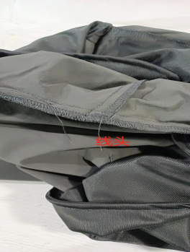
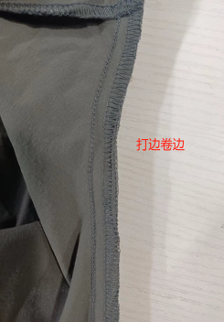
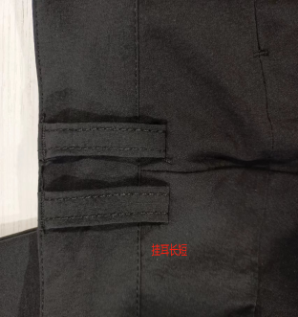
【问题点与指导项目】 ★的问题应添加照片说明
1：线头
2：打边时面料卷边
3：挂耳长短

以上问题请及时改正。
【整改的严重缺陷及整改复核时间】

检验部门 | 服装品控部 |  | 检验担当 | 0 | 查验时间 | 2022-12-16 | 工厂负责人 |  | 刘冰松
【整改结果】

检验部门 | 服装品控部 |  | 检验担当 | 0 | 查验时间 |  | 工厂负责人 |  | 0

尾期
QC出货报告书
订单类别 | 美妙定制款 |  | 款号 | TAMMCL81833 | 产品名称 | 男式徒步长裤 |  | 生产工厂 | 珲春盛达宇
订单数量 | 830 |  | 合同日期 | 2023-02-28 |  |  | 检验资料确认
色/号型数 | 2 | 6 | 交货形式 | 直发 |  |  | 面料第三方合格报告 |  | 有 | 无
验货次数 | 1 |  | 直发 |  |  |  | 成品第三方合格报告 |  | 有 | 无
验货数量 | 243 |  | 入仓数量 | 839 |  |  | 中期检验报告 |  | 有 | 无

检验方式 | 全检 | 抽检 | 免检 | 复检 | 再复检 | 采购凭证编号：CGDD22110200435
中期检验重大改善项目 |  | 有 | 无 | 改善结果 | 已改善
全色耐洗水测试 |  | 有 | 无 | 洗后结果 | 无异常 | 洗水前后缩量正常
【附属资料确认】
洗水唛 | 正 | 误 |  | 印、绣花 | 正 | 误 |  | 装箱数量 | 正 | 误
合格证 | 正 | 误 |  | 缝纫用线 | 正 | 误 |  | 箱唛表示 | 正 | 误
吊牌 | 正 | 误 |  | 包装方式 | 正 | 误 |  | 纸箱规格 | 正 | 误

【检验时成品完成情况及检验明细】
①成品完成比例（%）：100%
 |  | S | M | L | XL | XXL | XXXL
 | 深灰 |  | 40 |  | 40 |  | 40
 | 黑色 | 12 |  | 40 | 7 | 46 | 18

②规格异常情况 |  | 有 | 无
情况说明：

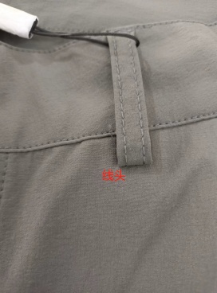
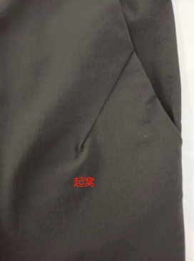
【问题点描述】
1：挂耳露止口 线头 1件
2：袋褶起窝 1件

【检验结果】
合格：（正常接收） |  |  | 不合格： |  | ①返工翻修 |  | ②让步接受 |  | ③拒绝接收
备注： | 请按照以上提出的问题点改正

检验部门 | 服装QC部门 |  | 检验人 | 0 | 查验时间 |  | 工厂负责人 |  | 0

